ILDR Definição
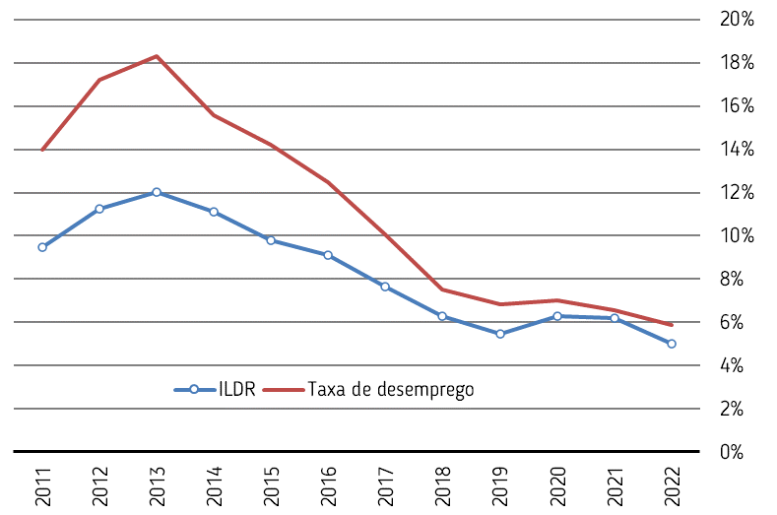
Indicador Local de Desemprego Registado
IDLR resultados
O Indicador Local de Desemprego Registado (ILDR) exprime o desemprego registado em percentagem da população residente do grupo etário no qual se concentra a maior parte da população ativa. Deste modo, o ILDR dá resposta à necessidade de identificar os territórios (concelhos e/ou sub-regiões NUTS III) com maior ou menor incidência relativa do desemprego registado no contexto da Região do Norte. Mas não se trata de uma taxa de desemprego, nem sequer de uma tentativa de aproximar o valor (desconhecido) da taxa de desemprego nos concelhos e sub-regiões do Norte, uma vez que nem toda a população residente do grupo etário de referência se integra na população ativa.
Não sendo uma taxa de desemprego, o ILDR tende, mesmo assim, a acompanhar o sentido da evolução da taxa de desemprego estimada pelo INE, conforme ilustra o gráfico seguinte.
ILDR e Taxa de Desemprego na Região do Norte
O ILDR é calculado numa base anual da seguinte forma:
$$ILDR=\frac{Valor médio anual do Desemprego Registado}{População média dos 15 aos 64 anos de idade}$$
O numerador é obtido pela média dos valores mensais disponibilizados pelo Instituto de Emprego e Formação Profissional (IEFP) referentes ao número de desempregados incritos nos Centros de Emprego, apurado por concelho de residência. Quanto ao denominador, ele é obtido a partir das estimativas de população residente por grupo etário publicadas pelo INE, sendo que a população média do ano t corresponde à média artimética entre as estimativas (a 31 de dezembro) para os anos t-1 e t. A fórmula de cálculo do ILDR pode ser aplicada a um qualquer concelho ou também a um qualquer somatório de concelhos, permitindo desse modo obter valores por NUTS III e também para a região NUTS II.
Ao nível da Região do Norte, o ILDR proporciona sempre valores inferiores aos da taxa de desemprego. Em rigor, as diferenças entre o ILDR e a taxa de desemprego estimada pelo INE dependem da taxa de atividade (aferida face à população residente de 15 ou mais anos) e da estrutura etária, além da própria diferença entre o Desemprego Registado contabilizado pelo IEFP e a população desempregada estimada pelo INE.

